はじめに
1 | ワークシートの利用にあたって、まずは、会計期間の開始時期を記入してください。
 | 事業開始（会計始期）

 |  | 2017 | 年 | 1 | 月

 |  | ※個人事業主の場合、1月～12月の期間での確定申告が必要となりますが、
 |  | 事業計画書策定において、実際のビジネス開始スケジュールに合わせた
 |  | 始期で作成いただくことを妨げるものではありません。
 |  | 事業開始年度の会計期間が１年に満たない場合は、その旨を事業計画書の中で
 |  | 明記することで、読み手の理解阻害を防ぐようにしてください。

2 | 本ワークシートの入力規則（凡例）

 |  |  | ↓黄緑色のセルは、自動計算or表示用項目です。必要に応じて修正いただいても構いませんが、
 |  | 2017 | 年 |  | 計算式を意図的に変更することはお勧めしません。
 |  | ↑黄色のセルは、入力項目です。

 |  | 販売先名 | 所在地 | 回収条件

 |  | ↑橙色のセルは、表のヘッダーです。
 |  | 特に、こだわりがなければそのままご利用ください。

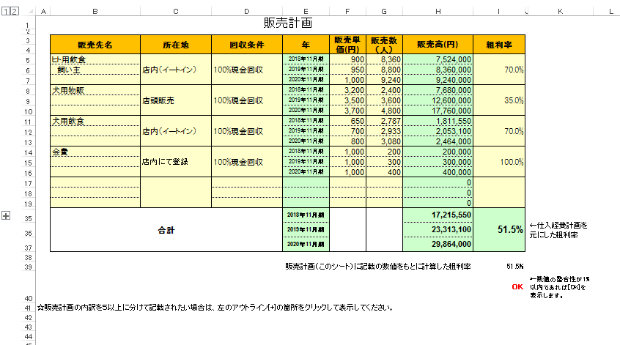

 |  | 販売計画記載の粗利率をもとにした粗利率と仕入経費計画の売上原価（仕入）額の積み上げによる
 |  | 粗利率との整合性をチェックしています。
 |  | 計算のズレが、粗利率に換算して1.0%以上ある場合は、整合性チェックのメッセージが出てきますので
 |  | ご確認をお願いします。
 |  | 整合性不一致の原因がご自身で読み解けない場合は、プランコンサルタントにご相談ください。

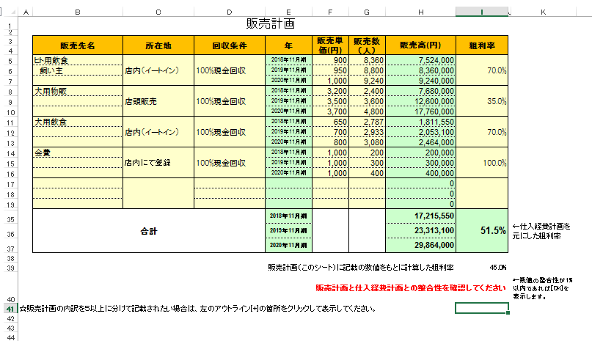

3 | その他注意事項

 |  | 例えば、製造業など工業簿記に基づく厳密な原価計算が必要な場合は、このワークシートでは
 |  | 簡便的になってしまいます。
 |  | 事業特性に基づいて、厳密な原価計算を行うことで、事業計画書策定後のPDCAの実行に資する
 |  | と思われますので、ご留意ください。

 |  | 資金繰り表は、12か月分の枠のみをご用意しておりますが、以下の場合はそれ以上の期間に
 |  | わたる資金繰り表の作成をお願いします。

 |  |  | ① 事業計画策定対象期間（３年）内に初期投資とは別途投資を計画されている場合。
 |  |  | ② 12か月以内に事業が軌道に乗るまでの資金繰りが表現できない場合（下図参照）

資金の底

12か月
12か月

 |  |  | 最初の12か月間で資金が減り続けている状態であるため、資金の底が読み手に伝わりません。
 |  |  | ２年分の資金計画を作成して説明することで、事業計画の健全性が担保されるものと考えております。

収支計画
収支計画
 |  |  |  | （単位：千円）
 |  | 2017年12月期 | 2018年12月期 | 2019年12月期
売上高 |  | 2,180 | 63,210 | 319,480
売上原価 |  | 0 | 0 | 0
売上総利益 |  | 2,180 | 63,210 | 319,480
重要な費用項目は、ひな形にない項目であっても、その他にまとめず行を追加して明示してください。
販売費及び 一般管理費 |  | 464 | 7,662 | 6,849
 | 人件費 | 0 | 4,800 | 4,800
 | 水道光熱費 | 0 | 0 | 0
 | 地代家賃 | 101 | 1,200 | 1,200
 | 広告宣伝費 | 60 | 120 | 120
 | 委託費 | 0 | 0 | 0
 | 減価償却費 | 186 | 391 | 391
 | その他 | 117 | 1,151 | 338
営業利益 |  | 1,716 | 55,548 | 312,631
営業外収益
営業外費用 | 支払利息 | 74 | 74
 | その他
経常利益 |  | 1,642 | 55,474 | 312,631
特別利益
特別損失
税引前当期純利益 |  | 1,642 | 55,474 | 312,631
法人税等 |  | 369 | 17,347 | 103,114
当期純利益 |  | 1,273 | 38,127 | 209,517

